Sheet1
1 | ストレージエンジン

 | DBからデータを読書する際に利用するDBMSの機能をストレージエンジンという。

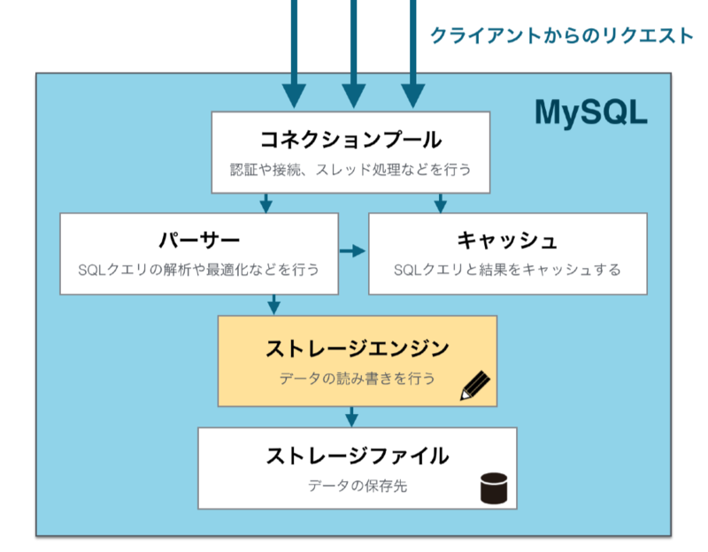

 | MySQLはDBMSであり、DB全体を管理するための様々な機能を持っている。 その機能の中でデータの読書
 | の機能を提供するのがストレージエンジンになる。

 | MySQLにはいくつかのストレージエンジンが組込まれている。 その中で通常利用されるストレージエンジンは、
 | InnoDBとMyISAMの二つである。
 | ストレージエンジンであるこの２つの機能は、当然ストレージエンジンに必須の機能を備えているが、細かな
 | 機能部分では違いがある。

 | MySQLのバージョン5.5以降では、InnoDBがデフォルトのストレージんエンジンとして扱われている。

2 | InnoDBとMyISAMの違い

 | 1 | ロックの粒度。

 |  | 1 | InnoDBではレコード単位でロックを行う。
 |  | 2 | MyISAMはテーブル単位でロックを行う。

 |  | スループットの面は、レコード単位でロックをかけるInnoDBの方が、テーブル単位でロックをかけるMyISAM
 |  | よりもスループットが良くなる。 そのため、負荷の面では、単純にテーブル単位でロックをかけるMyISAMの
 |  | 方が、レコード単位でロックをかけるInnoDBよりも低くなる。

 |  | 複数のクライアントから同時にリクエストを受け付けるアプリケーションであればInnoDB、そうでない場合は
 |  | MyISAMといわれていたが、現在ではInnoDBを使用しても負荷で問題になるケースも少なく、InnoDBで良い
 |  | という考えが主流である。

 | 2 | トランザクション

 |  | 1 | InnoDBではトランザクションをサポートしている。
 |  | 2 | MyISAMではトランザクションをサポートしていない。

